TC_02
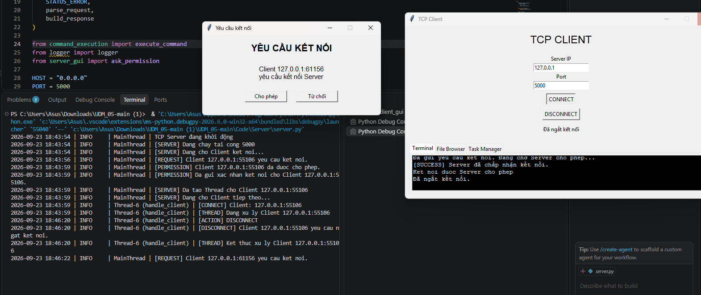
TC_02 - Test Proof

Test Result / Evidence

TC_03
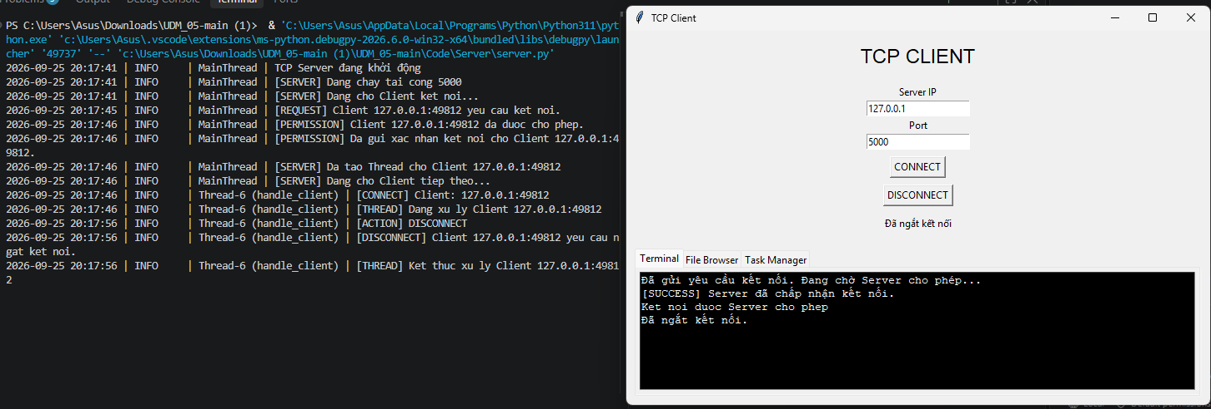
TC_03 - Test Proof

Test Result / Evidence

TC_04

TC_04 - Test Proof

Test Result / Evidence

TC_05
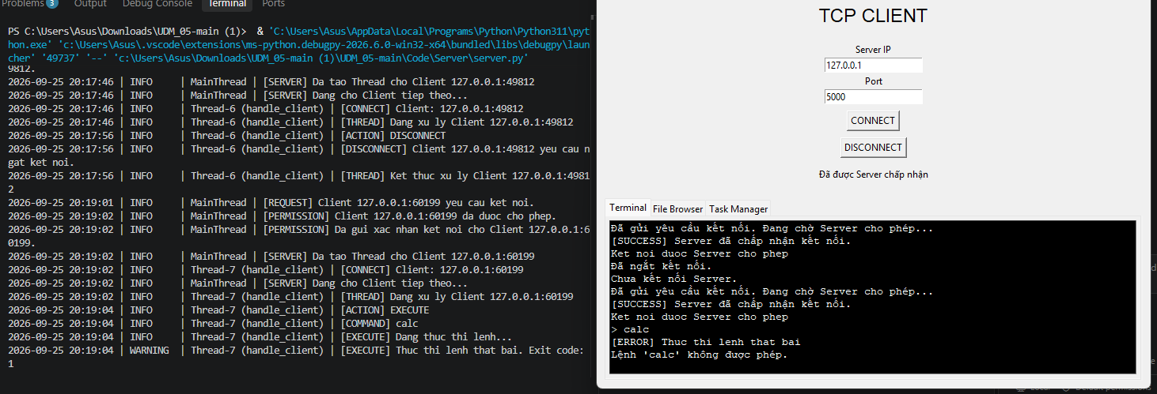
TC_05 - Test Proof

Test Result / Evidence

TC_06
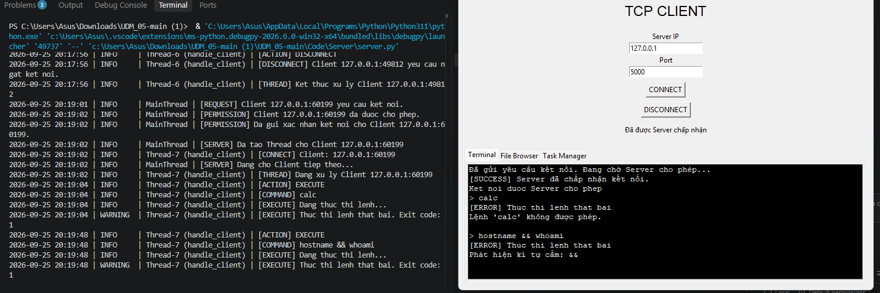
TC_06 - Test Proof

Test Result / Evidence

TC_10
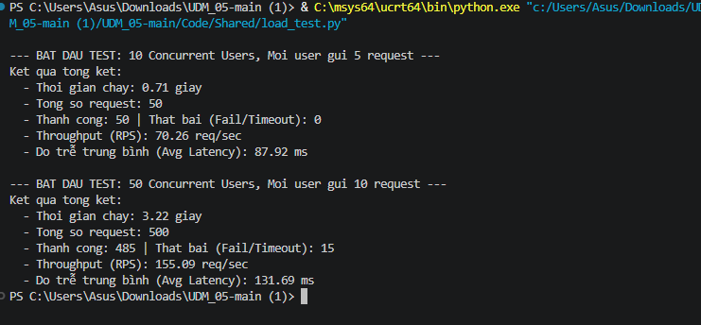
TC_10 - Test Proof

Test Result / Evidence

TC_13
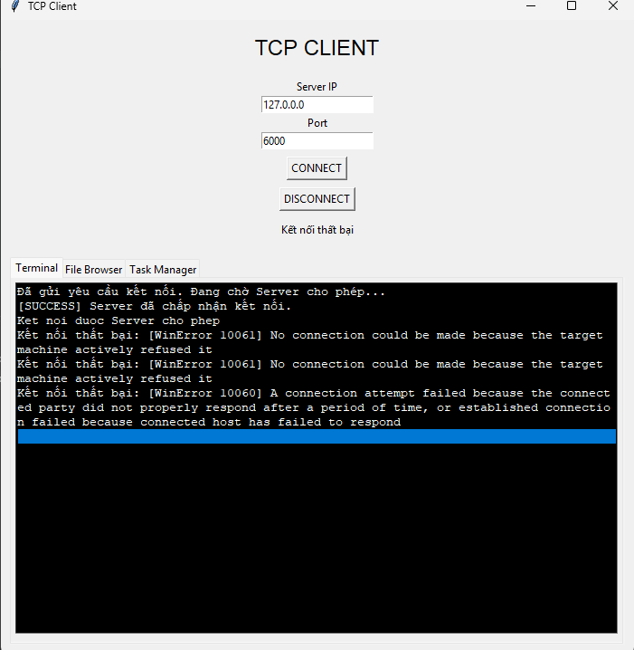
TC_13 - Test Proof

Test Result / Evidence

TC_14
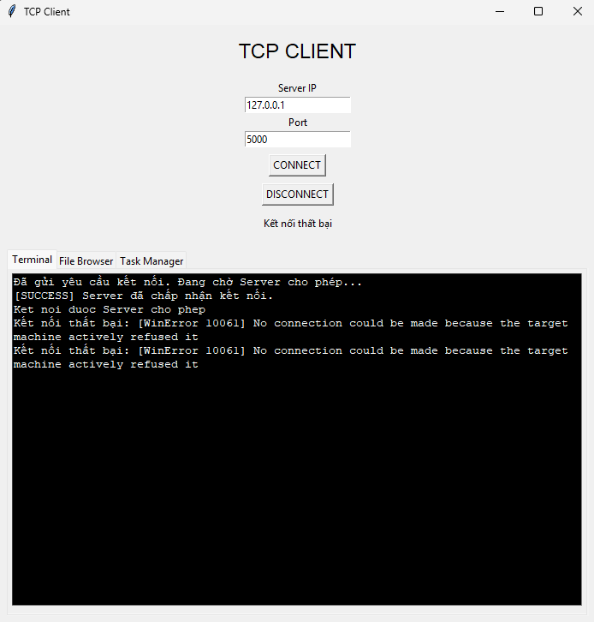
TC_14 - Test Proof

Test Result / Evidence

